상품제안서
일월오봉도 자개 네임택 | 상품코드: S47980

 |  |  |  |  |  |  | 02-713-8555 | www.synergygift.co.kr
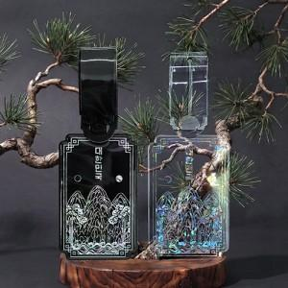 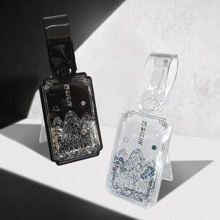 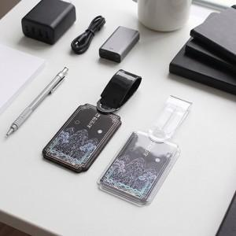

【상세/제작정보】

【인쇄/포장옵션】 | 금박, 은박, 홀로그램박 / OPP(비닐)

【공급단가】 | 수량 | 100~ | 300~ | 500~ | 1,000~ | 5,000~
*VAT별도 | 단가 | 3,970원 | 3,780원 | 3,690원 | 3,630원 | 3,500원

【상품 URL】 | https://www.synergygift.co.kr:443/src/goods_detail.php?gdno=47980

